상품제안서
5칼라 미니 페트보틀 | 상품코드: F21681

 |  |  |  |  |  |  | 02-412-0044 | www.easy1.co.kr
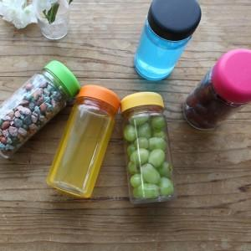

【상세/제작정보】

【인쇄/포장옵션】 | 실크 / 포장지포장

【공급단가】 | 수량 | 300~ | 500~ | 1,000~ | 3,000~ | 5,000~
*VAT별도 | 단가 | 1,220원 | 1,180원 | 1,130원 | 1,090원 | 1,060원

【상품 URL】 | http://www.easy1.co.kr/src/goods_detail.php?gdno=21681

